List2
 | maximální teplota | průměrná teplota | minimální teplota
1. | -8 | -10.5°C | -13
2. | -8 | -11.0°C | -14
3. | -11 | -14.0°C | -17
4. | -9 | -12.5°C | -16
5. | -5 | -9.5°C | -14
6. | -10 | -13.0°C | -16
7. | -5 | -8.0°C | -11
8. | -5 | -8.5°C | -12
9. | -4 | -7.0°C | -10
10. | -4 | -8.0°C | -12
11. | -5 | -11.5°C | -18
12. | -4 | -11.0°C | -18
13. | -6 | -11.0°C | -16
14. | -1 | -3.0°C | -5
15. | 2 | 0.5°C | -1
16. | 2 | 1.0°C | 0
17. | 2 | 0.5°C | -1
18. | 3 | 1.0°C | -1
19. | 5 | 2.0°C | -1
20. | 3 | 1.0°C | -1
21. | 2 | -2.5°C | -7
22. | 7 | 4.0°C | 1
23. | 4 | 1.5°C | -1
24. | 10 | 7.5°C | 5
25. | 8 | 2.5°C | -3
26. | 8 | 3.5°C | -1
27. | 4 | -0.5°C | -5
28. | 5 | 3.0°C | 1
29.
Fenologicko - meteorologický kalendář přírody
Únor
zima - předjaří
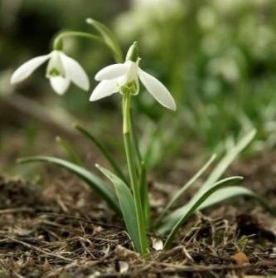
Přehled počasí:
Datum | Počasí v 7:00 | Počasí v 12:00
1 | jasno | jasno
2 | jasno | jasno
3 | jasno | jasno
4 | jasno | jasno
ZIMA: Všechny rostliny, kromě mrazuvzdorných, mají vegetační klid, organismy hybernují. PŘEDJAŘÍ: I.fáze: Líska obecná II. fáze: Podběl (plný květ)
5 | jasno | jasno
6 | jasno | jasno
7 | zataženo,sněžení | zataženo
8 | jasno | jasno
9 | zataženo | zataženo
10 | jasno | jasno
11 | jasno | jasno
Když skřivánek v únoru zpívá, velká zima potom bývá.
12 | jasno | jasno
13 | polojasno | zataženo
14 | zataženo | polojasno
15 | zataženo,sněžení | polojasno
25°C - tropická vedra
16 | zataženo | zataženo
15°C - růst všech rostlin
17 | zataženo,sněžení | zataženo
0°C - bod mrazu
18 | polojasno | zataženo
19 | zataženo | zataženo
20 | polojasno | zataženo
21 | polojasno | polojasno
22 | zataženo | polojasno
23 | zataženo | zataženo
24 | zataženo | zataženo
12:00
25 | zataženo | polojasno
26 | zataženo | zataženo
7:00
27 | jasno | polojasno
28 | zataženo | zataženo
slunečno
mžení
mlha
zataženo
oblačno
polojasno
jasno
mrholení
29 | zataženo | zataženo
přeháňky
déšť
bouřka
sněžení
souvislá sněhová pokrývka
jinovatka
vítr
30 | 0 | 0
31 | 0 | 0

